Spectrophotometer
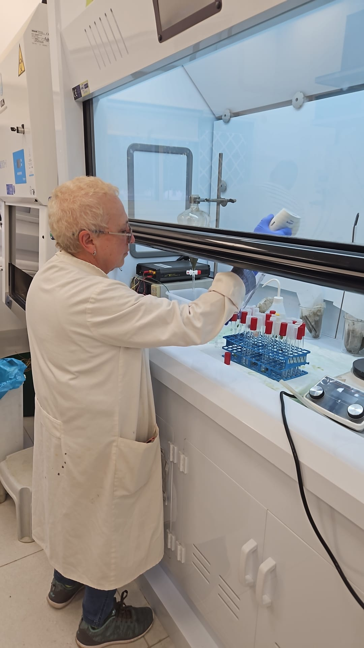
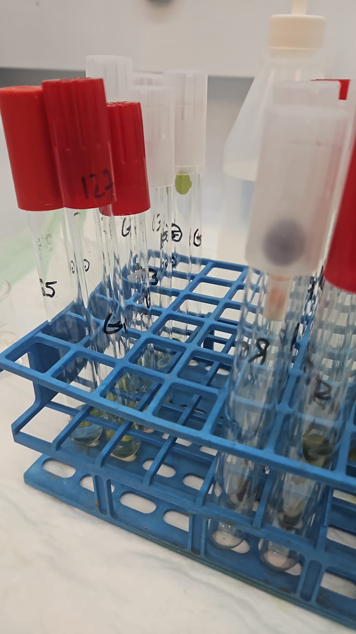
ג. מיצוי וקביעה כמותית של אנטוציאנינים.
מיצוי האנטוציאנינים מעלי הכותרת נעשה ע"י השריית הרקמה ב- ml 2 מתנול חומצי (HCL 1%) במשך 24 שעות. ריכוז הפיגמנט נקבע ע"פ בליעת האור של תמיסות המיצוי בספקטופוטומטר Elx800 (Bio-Tec Instrument) UV-Vis spectrophotometer DMS 100S varian, Mulgrave, Australia.
הבדיקה נעשית ב- 2 אורכי גל nm530 (הבליעה המקסימלית של אנטוציאנינים) ו- nm657 (הבליעה המקסימלית של כלורופיל). הקריאה ב- nm657 מודדת את כמות הכלורופיל והיא הכרחית מאחר ופקעי הפריחה מכילים כלורופיל בכל שלבי התפתחותם. בכדי לנטרל את כמות הכלורופיל מהמדידה משתמשים בנוסחה לביטוי רמת האנטוציאנינים ועצמת הצבע :-
0.25 A530-A657 (Mancinelli et al 1975).הערך המתקבל בשביל כלורופיל צריך להיות מוכפל "בקבוע"(K) 0.25 ,כדי לקבל את התרומה האמיתית של הכלורופיל לצבע שנמדד בA530.הפחתה של הערך הזה משיעור הבליעה ב- A530 נותנת את עוצמת הצבע שמוצה מכמות מסוימת
FW mg-1(0.25 X A530-A657) ערך זה מבטא את רמת האנטוציאנינים ועוצמת הצבע .

Mancinelli, A.L.,Yang,H.C.P., Lindqist, P., Anderson,O.R. & Rabino, I.(1975). Photocontrol of anthocyanin synthesis .Ш. The action of streomycin on the synthesis of chlorophyll and anthocyanin. Plant Physiol. 55: 251-257

Porometer
 |  | חמסין - לחות נמוכה במיוחד |  | E Transpiration Rate mmol H₂O m⁻² s⁻¹ | Stomatal Conductance mmol H₂O m⁻² s⁻¹ (GSW) | Leaf Temperature. (°C) | Qamb |  | Average |  |  |  |  |  |  | Stdev
 |  | 23/11/25 |  |  |  | oC |  |  |  |  | E | GSW | T | Q |  |  | E | GSW | T | Q
 |  |  |  | 2.69 | 0.118 | 29.2 | 235 | R1 |  | R blue | 3.09 | 0.13 | 30.2 | 226.8 |  | R blue | 0.34 | 0.02 | 0.8 | 28.2
 |  |  |  | 3.05 | 0.135 | 29.6 | 248 | R2 |  | G blue | 3.43 | 0.15 | 30.5 | 222.4 |  | G blue | 1.05 | 0.08 | 0.6 | 19.6
 |  |  |  | 3.09 | 0.126 | 30.1 | 252 | R3 |  | R white | 3.42 | 0.14 | 31.2 | 266.4 |  | R white | 0.54 | 0.03 | 0.5 | 21.7
 |  |  |  | 2.99 | 0.113 | 31 | 216 | R4 |  | G white | 3.22 | 0.12 | 31.0 | 300.8 |  | G white | 0.56 | 0.03 | 0.5 | 35.3
 |  |  |  | 3.64 | 0.16 | 31.1 | 183 | R5 |  | R shade | 4.10 | 0.16 | 31.0 | 280.8 |  | R shade | 0.42 | 0.03 | 0.4 | 38.7
 |  |  |  | 4.19 | 0.177 | 31.12 | 261 | R6 |  | G shade | 3.18 | 0.12 | 30.6 | 231.0 |  | G shade | 0.65 | 0.03 | 0.3 | 19.2
 |  |  |  | 3.28 | 0.133 | 30.52 | 280 | R7 |  | R control | 2.48 | 0.09 | 30.4 | 357.8 |  | R control | 0.77 | 0.03 | 0.4 | 31.3
 |  |  |  | 2.72 | 0.104 | 31.29 | 268 | R8 |  | G control | 2.53 | 0.09 | 31.1 | 317.8 |  | G control | 0.44 | 0.02 | 1.0 | 43.6
 |  |  |  | 3.26 | 0.124 | 31.24 | 233 | R9
E
GSW
 |  |  |  | 3.64 | 0.145 | 31.98 | 290 | R10
 |  |  |  | 4.36 | 0.188 | 30.7 | 275 | R11
 |  |  |  | 3.38 | 0.12 | 31.29 | 346 | R12
 |  |  |  | 4.26 | 0.175 | 30.46 | 252 | R13
 |  |  |  | 4.11 | 0.141 | 31.41 | 251 | R14
 |  |  |  | 4.38 | 0.154 | 31.15 | 280 | R15

 |  |  |  | 3.56 | 0.134 | 30.4 | 206 | G1
 |  |  |  | 2.09 | 0.075 | 30.3 | 247 | G2
 |  |  |  | 2.86 | 0.114 | 30.9 | 235 | G3
 |  |  |  | 4.89 | 0.277 | 29.8 | 224 | G4
 |  |  |  | 3.77 | 0.143 | 31.3 | 200 | G5
 |  |  |  | 2.36 | 0.085 | 31.25 | 346 | G6
T
Q
 |  |  |  | 3.11 | 0.111 | 31 | 332 | G7
 |  |  |  | 3.82 | 0.155 | 30.22 | 273 | G8
 |  |  |  | 3.23 | 0.115 | 31.16 | 279 | G9
 |  |  |  | 3.58 | 0.124 | 31.54 | 274 | G10
 |  |  |  | 3.1 | 0.109 | 31 | 252 | G11
 |  |  |  | 4.17 | 0.171 | 30.3 | 221 | G12
 |  |  |  | 3.28 | 0.127 | 30.6 | 233 | G13
 |  |  |  | 2.96 | 0.1 | 30.7 | 245 | G14
 |  |  |  | 2.37 | 0.08 | 30.2 | 204 | G15

 |  |  |  | 3.08 | 0.11 | 30.4 | 369 | C1
 |  |  |  | 2.83 | 0.103 | 30 | 292 | C2
 |  |  |  | 1.96 | 0.061 | 32 | 347 | C3
 |  |  |  | 2.37 | 0.084 | 30.7 | 322 | C4
 |  |  |  | 2.4 | 0.07 | 32.4 | 259 | C5
 |  |  |  | 1.31 | 0.045 | 30.5 | 346 | C6
 |  |  |  | 2.55 | 0.09 | 29.8 | 336 | C7
 |  |  |  | 3.45 | 0.124 | 30.3 | 325 | C8
 |  |  |  | 2.66 | 0..97 | 30.5 | 395 | C9
 |  |  |  | 2.42 | 0.083 | 30.8 | 387 | C10

 | עננות מרובה | 30-11-25 |  | E טרנספירציה | GSW מוליכות פיוניות | טמפ' עלה T | Qamb
 |  |  |  |  |  | oC |  |  | Average
 |  |  |  | 1.35 | 0.11 | 23.27 | 361 | R1 |  |  | E | GSW | T | Q |  |  | Stdev
 |  |  |  | 3.56 | 0.33 | 23.35 | 344 | R2 |  | R blue | 3.49 | 0.34 | 23.636 | 346.4 |  |  |  | E | GSW | T | Q
 |  |  |  | 3.63 | 0.31 | 24.12 | 415 | R3 |  | G blue | 4.16 | 0.45 | 23.4 | 304.8 |  |  | R blue | 1.37 | 0.39 | 75.1 | 46.6
 |  |  |  | 5.18 | 0.585 | 23.45 | 322 | R4 |  | R white | 2.68 | 0.27 | 24.1 | 313.8 |  |  | G blue | 0.96 | 0.33 | 69.5 | 69.1
 |  |  |  | 3.73 | 0.375 | 23.99 | 290 | R5 |  | G white | 4.14 | 0.46 | 23.8 | 313.8 |  |  | R white | 1.50 | 0.37 | 46.6 | 61.9
 |  |  |  | 4.1 | 0.4 | 24.41 | 408 | R6 |  | R shade | 3.45 | 0.30 | 23.6 | 314.6 |  |  | G white | 1.15 | 0.40 | 65.2 | 50.4
 |  |  |  | 4.46 | 0.526 | 23.58 | 242 | R7 |  | G shade | 3.28 | 0.28 | 23.7 | 154.4 |  |  | R shade | 1.72 | 0.68 | 57.1 | 76.3
 |  |  |  | 1.96 | 0.17 | 24.32 | 334 | R8 |  | R control | 3.70 | 0.38 | 23.6 | 323.8 |  |  | G shade | 0.92 | 0.65 | 113.9 | 35.9
 |  |  |  | 1.11 | 0.094 | 24.31 | 291 | R9 |  | G control | 3.56 | 0.32 | 24.3 | 346.4 |  |  | R control | 1.01 | 0.80 | 55.2 | 58.8
E לעומת
 |  |  |  | 1.77 | 0.166 | 23.95 | 294 | R10 |  |  |  |  |  |  |  |  | G control | 0.29 | 0.66 | 84.8 | 82.1
GSW לעומת
 |  |  |  | 2.59 | 0.24 | 23.88 | 383 | R11
 |  |  |  | 3.42 | 0.315 | 23.42 | 388 | R12
 |  |  |  | 3.01 | 0.324 | 23.56 | 277 | R13
 |  |  |  | 4.01 | 0.511 | 22.95 | 206 | R14
 |  |  |  | 4.21 | 0.128 | 24.31 | 319 | R15

 |  |  |  | 2.99 | 0.288 | 23.88 | 322 | G1
 |  |  |  | 4.86 | 0.636 | 23.05 | 236 | G2
 |  |  |  | 2.66 | 0.265 | 23.62 | 230 | G3
 |  |  |  | 4.55 | 0.593 | 22.97 | 352 | G4
Q
 |  |  |  | 4.04 | 0.467 | 23.41 | 384 | G5
T
 |  |  |  | 5.85 | 0.72 | 23.73 | 283 | G6
 |  |  |  | 4.1 | 0.44 | 23.78 | 391 | G7
 |  |  |  | 3.2 | 0.348 | 23.48 | 261 | G8
 |  |  |  | 4.56 | 0.546 | 23.44 | 302 | G9
 |  |  |  | 3 | 0.27 | 24.32 | 332 | G10
 |  |  |  | 2.56 | 0.26 | 23.5 | 196 | G11
 |  |  |  | 2.93 | 0.203 | 23.33 | 182 | G12
 |  |  |  | 2.5 | 0.25 | 23.74 | 158 | G13
 |  |  |  | 4.68 | 0.295 | 24.02 | 116 | G14
 |  |  |  | 3.71 | 0.38 | 24 | 120 | G15

 |  |  |  | 3.28 | 0.246 | 25.2 | 356 | C1
 |  |  |  | 3.38 | 0.272 | 24.65 | 372 | C2
 |  |  |  | 3.89 | 0.337 | 24.42 | 454 | C3
 |  |  |  | 3.37 | 0.284 | 24.3 | 322 | C4
 |  |  |  | 3.86 | 0.472 | 22.74 | 228 | C5
 |  |  |  | 5.33 | 0.556 | 23.94 | 336 | C6
 |  |  |  | 2.69 | 0.235 | 23.87 | 396 | C7
 |  |  |  | 3.37 | 0.297 | 24.27 | 325 | C8
 |  |  |  | 3.22 | 0.365 | 22.75 | 330 | C9
 |  |  |  | 3.89 | 0.44 | 23.08 | 232 | C10

 | 7.12.25
 | ללא עננות-קרינה גבוהה |  | E Transpiration Rate mmol H₂O m⁻² s⁻¹ | Stomatal Conductance mmol H₂O m⁻² s⁻¹ | Leaf Temperature. (°C) | Qamb |  |  |  | Average |  |  |  |  |  |  | Stdev
 |  |  |  |  | oC |  |  |  |  |  |  | E | GSW | T | Q |  |  | E | GSW | T | Q
 |  |  | 3.26 | 0.294 | 21.7 | 370 | R1 |  |  |  | R blue | 3.46 | 0.28 | 22.60 | 360.80 |  | R blue | 0.75 | 0.07 | 0.4 | 38.7
 |  |  | 3.98 | 0.333 | 22.4 | 393 |  |  |  |  | G blue | 6.50 | 0.96 | 21.56 | 371.26 |  | G blue | 0.88 | 1.28 | 5.8 | 118.4
 |  |  | 3.68 | 0.308 | 22.35 | 353 |  |  |  |  | R white | 3.35 | 0.23 | 23.65 | 455.27 |  | R white | 1.50 | 0.12 | 0.6 | 49.3
 |  |  | 3.5 | 0.298 | 22.31 | 375 | R2 |  |  |  | G white | 3.73 | 0.25 | 23.53 | 387.00 |  | G white | 0.71 | 0.05 | 0.7 | 115.9
 |  |  | 3.51 | 0.289 | 22.73 | 368 |  |  |  |  | R shade | 1.92 | 0.12 | 23.30 | 229.93 |  | R shade | 0.82 | 0.05 | 0.9 | 34.2
 |  |  | 3.29 | 0.265 | 22.74 | 363 |  |  |  |  | G shade | 3.73 | 0.26 | 23.42 | 262.86 |  | G shade | 0.87 | 0.07 | 1.1 | 57.7
 |  |  | 4.26 | 0.353 | 22.73 | 350 | R3 |  |  |  | R control | 4.76 | 0.36 | 22.93 | 550.20 |  | R control | 1.39 | 0.11 | 0.7 | 58.7
 |  |  | 2.47 | 0.185 | 22.55 | 369 |  |  |  |  | G control | 4.73 | 0.31 | 23.97 | 603.46 |  | G control | 0.86 | 0.07 | 1.6 | 110.1
E
GSW
 |  |  | 2.08 | 0.15 | 22.77 | 349
 |  |  | 4.96 | 0.449 | 22.31 | 284 | R4
 |  |  | 2.77 | 0.223 | 22.3 | 267
 |  |  | 4.41 | 0.354 | 22.89 | 380
 |  |  | 3.25 | 0.261 | 22.53 | 407 | R5
 |  |  | 3.03 | 0.226 | 23.17 | 397
 |  |  | 3.5 | 0.252 | 23.51 | 387
 |  |  | 2.97 | 0.175 | 24.35 | 592 | R6
 |  |  | 4.43 | 0.262 | 24.67 | 453
 |  |  | 6.84 | 0.566 | 23.19 | 499
 |  |  | 1.53 | 0.102 | 23.27 | 393 | R7
 |  |  | 2.03 | 0.13 | 23.72 | 397
 |  |  | 2.21 | 0.137 | 23.89 | 407
T
Q
 |  |  | 2.53 | 0.179 | 23.22 | 449 | R8
 |  |  | 2.04 | 0.136 | 23.71 | 447
 |  |  | 2.09 | 0.138 | 23.83 | 481
 |  |  | 3.15 | 0.25 | 22.19 | 485 | R9
 |  |  | 4.17 | 0.28 | 23.58 | 462
 |  |  | 2.19 | 0.144 | 23.44 | 472
 |  |  | 4.56 | 0.326 | 23.54 | 436 | R10
 |  |  | 4.73 | 0.324 | 24 | 428
 |  |  | 4.78 | 0.319 | 24.17 | 428
 |  |  | 2.55 | 0.185 | 22.27 | 239 | R11
 |  |  | 2.93 | 0.184 | 23.62 | 221
 |  |  | 3.06 | 0.184 | 24.04 | 231
 |  |  | 2.21 | 0.15 | 22.5 | 237 | R12
 |  |  | 2.95 | 0.181 | 23.57 | 226
 |  |  | 3 | 0.179 | 23.97 | 197
 |  |  | 1.42 | 0.09 | 21.74 | 201 | R13
 |  |  | 1.85 | 0.108 | 23.58 | 187
 |  |  | 1.95 | 0.11 | 24 | 191
 |  |  | 0.95 | 0.063 | 22.2 | 316 | R14
 |  |  | 1.2 | 0.069 | 23.7 | 252
 |  |  | 1.3 | 0.07 | 24.18 | 255
 |  |  | 0.68 | 0.049 | 21.83 | 266 | R15
 |  |  | 1.33 | 0.076 | 23.96 | 232
 |  |  | 1.37 | 0.076 | 24.29 | 198

 |  |  | 6.38 | 0.594 | 23.11 | 390 | G1
 |  |  | 6.38 | 0.627 | 22.7 | 379
 |  |  | 6.48 | 0.667 | 22.2 | 385
 |  |  | 7.51 | 0.76 | 22.46 | 295 | G2
 |  |  | 7.72 | 0.934 | 21.96 | 322
 |  |  | 6.47 | 0.619 | 22.58 | 276
 |  |  | 6.59 | 0.584 | 23.05 | 346 | G3
 |  |  | 5.65 | 0.482 | 23.13 | 393
 |  |  | 6.72 | 0.584 | 23.28 | 372
 |  |  | 6.17 | 5.571 | 23.16 | 475 | G4
 |  |  | 6.59 | 0.587 | 23.77 | 465
 |  |  | 4 | 0.668 | 0.597 | 23.92
 |  |  | 7 | 0.599 | 23.7 | 479 | G5
 |  |  | 7.36 | 0.603 | 23.88 | 488
 |  |  | 6.99 | 0.58 | 23.78 | 480
 |  |  |  |  |  |  | G6 | אין קריאה
 |  |  | 4.38 | 0.3 | 23.74 | 384 | G7
 |  |  | 4.24 | 0.299 | 23.49 | 388
 |  |  | 2.74 | 0.159 | 24.38 | 474 | G8
 |  |  | 2.53 | 0.153 | 24.02 | 476
 |  |  | 3.15 | 0.24 | 22.21 | 499 | G9
 |  |  | 4.11 | 0.281 | 23.47 | 477
 |  |  | 4.41 | 0.29 | 23.93 | 484
 |  |  | 3.43 | 0.252 | 22.58 | 250 | G10
 |  |  | 4.1 | 0.279 | 23.71 | 224
 |  |  | 4.2 | 0.281 | 23.8 | 214
 |  |  | 3.82 | 0.318 | 21.93 | 226 | G11
 |  |  | 5.11 | 0.369 | 23.46 | 197
 |  |  | 5.33 | 0.374 | 23.78 | 190
 |  |  | 3.41 | 0.273 | 22.32 | 292 | G12
 |  |  | 3.89 | 0.275 | 23.52 | 240
 |  |  | 4.16 | 0.274 | 24.03 | 214
 |  |  | 3.23 | 0.291 | 21.27 | 233 | G13
 |  |  | 3.85 | 0.276 | 22.82 | 222
 |  |  | 3.9 | 0.258 | 23.52 | 238
 |  |  | 2.22 | 0.148 | 22.97 | 304 | G14
 |  |  | 2.55 | 0.147 | 24.59 | 291
 |  |  | 2.88 | 0.157 | 25.01 | 300
 |  |  | 3.54 | 0.266 | 24.12 | 361 | G15
 |  |  | 4.3 | 0.261 | 24.53 | 372

 |  |  | 5.13 | 0.328 | 24.16 | 708 | C1
 |  |  | 3.68 | 0.345 | 24.17 | 678
 |  |  | 5.75 | 0.347 | 24.9 | 662
 |  |  | 5.15 | 0.357 | 23.49 | 532 | C2
 |  |  | 5.72 | 0.38 | 23.99 | 496
 |  |  | 4.92 | 0.337 | 23 | 501 | C3
 |  |  | 5.46 | 0.352 | 23.73 | 488
 |  |  | 5.62 | 0.356 | 23.98 | 491
 |  |  | 4.68 | 0.307 | 23.33 | 517 | C4
 |  |  | 4.64 | 0.297 | 23.65 | 661
 |  |  | 3.56 | 0.199 | 24.49 | 847 | C5
 |  |  | 3.64 | 0.202 | 24.28 | 614
 |  |  | 3.49 | 0.194 | 24.48 | 650
 |  |  | 4.37 | 0.367 | 22.17 | 585 | C6
 |  |  | 5.61 | 0.424 | 23.35 | 567
 |  |  | 3.06 | 0.435 | 23.82 | 520
 |  |  | 3.62 | 0.256 | 22.91 | 558 | C7
 |  |  | 4.2 | 0.276 | 23.7 | 603
 |  |  | 4.32 | 0.274 | 23.94 | 541
 |  |  | 5.46 | 0.426 | 22.14 | 525 | C8
 |  |  | 6.05 | 0.454 | 22.9 | 458
 |  |  | 6.26 | 0.459 | 23.22 | 465
 |  |  | 2.55 | 0.196 | 21.42 | 538 | C9
 |  |  | 3.29 | 0.221 | 22.98 | 498
 |  |  | 3.38 | 0.216 | 23.61 | 513
 |  |  | 5.93 | 0.462 | 22.19 | 595 | C10
 |  |  | 6.57 | 0.49 | 22.48 | 606
 |  |  | 6.67 | 0.494 | 23.09 | 681

14.12.25 |  |  | E Transpiration Rate mmol H₂O m⁻² s⁻¹ | Stomatal Conductance mmol H₂O m⁻² s⁻¹ | Leaf Temperature. (°C) | Qamb
קרינה גבוהה |  |  |  |  | oC |  |  |  | Average |  |  |  |  |  |  | Stdev
 |  |  | 1.44 | 0.116 | 22.14 | 377 | R1 |  |  |  | E | GSW | T | Q |  |  | E | GSW | T | Q
 |  |  | 1.13 | 0.1 | 21.54 | 377 |  |  |  | R blue | 2.97 | 0.25 | 22.86 | 389.40 |  | R blue | 1.32 | 0.16 | 1.0 | 22.9
 |  |  | 3.23 | 0.295 | 22.6 | 376 | R2 |  |  | G blue | 1.95 | 0.16 | 24.32 | 413.75 |  | G blue | 0.80 | 0.10 | 0.7 | 36.5
 |  |  | 2.67 | 0.273 | 21.92 | 368 |  |  |  | R white | 3.15 | 0.22 | 26.37 | 350.60 |  | R white | 0.23 | 0.03 | 0.6 | 51.9
 |  |  | 1.54 | 0.107 | 24.79 | 441 | R3 |  |  | G white | 6.02 | 0.60 | 25.50 | 372.90 |  | G white | 0.38 | 0.02 | 0.4 | 2.4
 |  |  | 4.4 | 0.446 | 22.89 | 405 |  |  |  | R shade | 2.62 | 0.17 | 26.36 | 217.10 |  | R shade | 0.36 | 0.02 | 0.5 | 15.0
 |  |  | 4.33 | 0.0426 | 23.07 | 403 | R4 |  |  | G shade | 6.19 | 0.50 | 25.40 | 210.09 |  | G shade | 0.88 | 0.08 | 0.7 | 13.6
 |  |  | 4.18 | 0.444 | 22.65 | 366 |  |  |  | R control | 6.00 | 0.39 | 27.15 | 749.40 |  | R control | 0.32 | 0.02 | 0.4 | 18.3
 |  |  | 2.38 | 0.186 | 24 | 382 | R5 |  |  | G control | 6.16 | 0.36 | 27.68 | 724.30 |  | G control | 0.38 | 0.04 | 0.7 | 24.2
E לעומת
GSW לעומת
 |  |  | 4.4 | 0.445 | 22.99 | 399
 |  |  | 3.24 | 0.227 | 26.35 | 274 | R6
 |  |  | 3.19 | 0.226 | 25.33 | 256
 |  |  | 2.9 | 0.183 | 26.95 | 369 | R7
 |  |  | 2.99 | 0.203 | 26.52 | 307
 |  |  | 2.91 | 0.184 | 26.87 | 391 | R8
 |  |  | 2.91 | 0.184 | 26.87 | 391
 |  |  | 3.15 | 0.257 | 25.59 | 362 | R9
 |  |  | 3.43 | 0.249 | 26.21 | 374
 |  |  | 3.59 | 0.241 | 26.28 | 390 | R10
 |  |  | 3.18 | 0.199 | 26.77 | 392
 |  |  | 2.4 | 0.182 | 25.22 | 248 | R11
 |  |  | 2.48 | 0.168 | 26.18 | 226
Q
T
 |  |  | 2.66 | 0.174 | 26.58 | 223 | R12
 |  |  | 3.09 | 0.198 | 26.68 | 221
 |  |  | 2.9 | 0.178 | 26.79 | 222 | R13
 |  |  | 3.28 | 0.198 | 26.28 | 221
 |  |  | 2.21 | 0.129 | 26.4 | 196 | R14
 |  |  | 2.25 | 0.143 | 26.14 | 204
 |  |  | 2.33 | 0.141 | 26.55 | 206 | R15
 |  |  | 2.62 | 0.155 | 26.78 | 204

 |  |  | 1.22 | 0.094 | 23.96 | 469 | G1
 |  |  | 1.44 | 0.113 | 24/05 | 428
 |  |  | 3.23 | 0.352 | 23.36 | 355 | G2
 |  |  | 2.77 | 0.269 | 23.89 | 384
 |  |  | 2.14 | 0.178 | 23/85 | 436 | G3
 |  |  | 2.35 | 0.109 | 24.89 | 406
 |  |  | 1.04 | 0.082 | 25.08 | 392 | G4
 |  |  | 1.38 | 0.1 | 24.74 | 440
 |  |  |  |  |  |  | G5 | אין קריאה
 |  |  | 5.18 | 0.566 | 24.63 | 376 | G6
 |  |  | 5.71 | 0.588 | 25.2 | 375
 |  |  | 5.99 | 0.599 | 25.4 | 373 | G7
 |  |  | 5.91 | 0.588 | 25.54 | 372
 |  |  | 6.09 | 0.608 | 25.58 | 372 | G8
 |  |  | 5.97 | 0.586 | 25.68 | 377
 |  |  | 6.18 | 0.617 | 25.71 | 370 | G9
 |  |  | 6.27 | 0.606 | 25.76 | 373
 |  |  | 6.37 | 0.61 | 25.75 | 371 | G10
 |  |  | 6.52 | 0.618 | 25.76 | 370
 |  |  | 5.19 | 0.443 | 25.11 | 227 | G11
 |  |  | 6.61 | 0.53 | 25.49 | 227
 |  |  | 6.74 | 0.532 | 25.55 | 213 | G12
 |  |  | 6.54 | 0.516 | 25.62 | 210
 |  |  | 6.39 | 0.508 | 25.67 | 200 | G13
 |  |  | 6.45 | 0.531 | 25.69 | 222
 |  |  | 3.9 | 0.258 | 23.52 | 180
 |  |  | 6.82 | 0.552 | 25.7 | 201 | G14
 |  |  | 6.76 | 0.541 | 25.41 | 206
 |  |  | 6.53 | 0.524 | 25.79 | 210 | G15
 |  |  | 6.21 | 0.516 | 25.86 | 215

 |  |  | 5.78 | 0.387 | 26.69 | 750 | C1
 |  |  | 6.07 | 0.41 | 26.72 | 751
 |  |  | 6.25 | 0.397 | 27.09 | 726 | C2
 |  |  | 6.64 | 0.4 | 27.48 | 712
 |  |  | 6.67 | 0.383 | 27.46 | 745 | C3
 |  |  | 6.57 | 0.368 | 27.93 | 755
 |  |  | 6.23 | 0.341 | 28.2 | 703 | C4
 |  |  | 5.96 | 0.318 | 28.3 | 697
 |  |  | 5.82 | 0.303 | 28.42 | 712 | C5
 |  |  | 5.58 | 0.287 | 28.52 | 692
 |  |  | 5.22 | 0.39 | 26.09 | 777 | C6
 |  |  | 5.74 | 0.376 | 27.64 | 721
 |  |  | 6.19 | 0.389 | 27.13 | 772 | C7
 |  |  | 6.39 | 0.43 | 27.05 | 768
 |  |  | 6.13 | 0.379 | 27/17 | 727 | C8
 |  |  | 6.13 | 0.381 | 27.24 | 747
 |  |  | 5.98 | 0.378 | 27.3 | 743 | C9
 |  |  | 6.13 | 0.381 | 27.24 | 747
 |  |  | 5.98 | 0.378 | 27.3 | 743 | C10
 |  |  | 6.06 | 0.382 | 27.36 | 749

 | 23.12.25
 |  |  |  | E Transpiration Rate mmol H₂O m⁻² s⁻¹ | Stomatal Conductance mmol H₂O m⁻² s⁻¹ | Leaf Temperature. (°C) | Qamb |  |  | Average |  |  |  |  |  |  | Stdev
 |  |  |  |  |  | oC |  |  |  |  |  | E | GSW | T | Q |  |  | E | GSW | T | Q
 |  |  |  | 3.04 | 2.294 | 20.81 | 66 | R1 |  |  | R blue | 3.09 | 0.53 | 20.77 | 326.70 |  | R blue | 0.12 | 0.62 | 0.1 | 95.5
 |  |  |  | 3.01 | 0.317 | 20.62 | 338 |  |  |  | G blue | 4.19 | 0.51 | 20.91 | 325.11 |  | G blue | 0.18 | 0.02 | 0.1 | 31.3
 |  |  |  | 3.2 | 0.345 | 20.62 | 297 | R2 |  |  | R white | 1.93 | 0.16 | 22.59 | 417.00 |  | R white | 0.06 | 0.01 | 0.9 | 22.9
 |  |  |  | 3.28 | 0.346 | 20.66 | 360 |  |  |  | G white | 2.91 | 0.25 | 22.75 | 364.50 |  | G white | 0.16 | 0.01 | 0.4 | 8.9
 |  |  |  | 3.23 | 0.345 | 20.68 | 379 | R3 |  |  | R shade | 0.52 | 0.04 | 23.81 | 230.00 |  | R shade | 0.25 | 0.02 | 0.2 | 4.5
 |  |  |  | 3.08 | 0.329 | 20.77 | 372 |  |  |  | G shade | 1.82 | 0.13 | 23.02 | 296.36 |  | G shade | 0.86 | 0.08 | 0.6 | 187.5
 |  |  |  | 2.97 | 0.321 | 20.87 | 375 | R4 |  |  | R control | 3.61 | 0.28 | 24.09 | 590.40 |  | R control | 0.22 | 0.05 | 0.2 | 167.9
 |  |  |  | 3.16 | 0.342 | 20.77 | 377 |  |  |  | G control | 0.55 | 0.05 | 25.00 | 648.80 |  | G control | 0.98 | 0.07 | 1.0 | 63.6
GSW לעומת
 |  |  |  | 2.98 | 0.326 | 20.92 | 328 | R5
E לעומת
 |  |  |  | 2.94 | 0.319 | 21.01 | 375
 |  |  |  | 1.96 | 0.175 | 21.9 | 388 | R6
 |  |  |  | 1.94 | 0.173 | 21.66 | 387
 |  |  |  | 1.98 | 0.17 | 21.98 | 402 | R7
 |  |  |  | 1.93 | 0.16 | 22.19 | 400
 |  |  |  | 1.78 | 0.15 | 22.3 | 449 | R8
 |  |  |  | 1.97 | 0.163 | 22.4 | 439
 |  |  |  | 1.95 | 0.158 | 22.5 | 437 | R9
 |  |  |  | 1.93 | 0.153 | 22.65 | 440
 |  |  |  | 1.93 | 0.158 | 24.17 | 414 | R10
 |  |  |  | 1.97 | 0.133 | 24.17 | 414
 |  |  |  | 0.73 | 0.05 | 23.47 | 230 | R11
 |  |  |  | 0.88 | 0.059 | 23.62 | 230
 |  |  |  | 0.74 | 0.049 | 23.7 | 234 | R12
T
Q
 |  |  |  | 0.68 | 0.045 | 23.45 | 232
 |  |  |  | 0.6 | 0.039 | 23.81 | 236 | R13
 |  |  |  | 0.47 | 0.031 | 23.87 | 230
 |  |  |  | 0.44 | 0.029 | 23.93 | 234 | R14
 |  |  |  | 0.31 | 0.02 | 24.02 | 228
 |  |  |  | 0.23 | 0.015 | 24.1 | 221 | R15
 |  |  |  | 0.1 | 0.06 | 24.16 | 225

 |  |  |  | 4.38 | 0.518 | 20.73 | 304 | G1
 |  |  |  | 4.46 | 0.533 | 20.96 | 308
 |  |  |  | 4.38 | 0.537 | 20.71 | 309 | G2
 |  |  |  | 4.13 | 0.511 | 20.82 | 310
 |  |  |  | 3.91 | 0.49 | 21.04 | 284 | G3
 |  |  |  | 4.15 | 0.487 | 20.98 | 340
 |  |  |  | 4.2 | 0.503 | 20.93 | 390 | G4
 |  |  |  | 4.01 | 0.487 | 20.98 | 343 | G5
 |  |  |  | 4.11 | 0.502 | 21.03 | 338
 |  |  |  | 2.69 | 0.255 | 21.82 | 386 | G6
 |  |  |  | 2.9 | 0.253 | 22.76 | 371
 |  |  |  | 2.92 | 0.258 | 22.82 | 363 | G7
 |  |  |  | 2.73 | 0.241 | 22.48 | 363
 |  |  |  | 2.71 | 0.241 | 22.89 | 361 | G8
 |  |  |  | 2.92 | 0.256 | 22.9 | 359
 |  |  |  | 3.13 | 0.266 | 22.9 | 367 | G9
 |  |  |  | 2.96 | 0.248 | 22.93 | 363
 |  |  |  | 2.98 | 0.247 | 22.97 | 354 | G10
 |  |  |  | 3.12 | 0.254 | 23.01 | 358
 |  |  |  | 3.41 | 0.277 | 23.03 | 229 | G11
 |  |  |  | 2.03 | 0.0148 | 23.39 | 215
 |  |  |  | 2.1 | 0.159 | 23.03 | 223 | G12
 |  |  |  | 1.98 | 0.152 | 23.01 | 225
 |  |  |  | 2.02 | 0.155 | 23/02 | 274 | G13
 |  |  |  | 2.04 | 0.156 | 23.04 | 216
 |  |  |  | 2.07 | 0.157 | 23.03 | 221
 |  |  |  | 1.93 | 0.146 | 23.06 | 204 | G14
 |  |  |  | 1.79 | 0.138 | 23.02 | 117
 |  |  |  | 0.37 | 0.024 | 23.95 | 654 | G15
 |  |  |  | 0.23 | 0.014 | 21.59 | 682

 |  |  |  | 0.15 | 0.008 | 26.08 | 692 | C1
 |  |  |  | 3.3 | 0.249 | 24.08 | 702
 |  |  |  | 0.4 | 0.024 | 24.91 | 689 | C2
 |  |  |  | 0.1 | 0.006 | 25.22 | 679
 |  |  |  | 0.28 | 0.018 | 23.92 | 595 | C3
 |  |  |  | 0.45 | 0.026 | 23.05 | 625
 |  |  |  | 0.4 | 0.023 | 25.52 | 660 | C4
 |  |  |  | 0.13 | 0.08 | 25.54 | 495
 |  |  |  | 0.034 | 0.019 | 25.7 | 659 | C5
 |  |  |  | 0.25 | 0.013 | 25.95 | 692
 |  |  |  | 3.26 | 0.264 | 24.02 | 726 | C6
 |  |  |  | 3.97 | 0.13 | 24.11 | 627
 |  |  |  | 3.63 | 0.299 | 24.1 | 671 | C7
 |  |  |  | 3.85 | 0.312 | 24.14 | 656
 |  |  |  | 3.41 | 0.29 | 23.88 | 286 | C8
 |  |  |  | 3.47 | 0.303 | 23.77 | 271
 |  |  |  | 3.44 | 0.29 | 24.05 | 605 | C9
 |  |  |  | 3.57 | 0.289 | 24.34 | 689
 |  |  |  | 3.83 | 0.314 | 24.27 | 685 | C10
 |  |  |  | 3.69 | 0.302 | 24.25 | 688

Multispectral
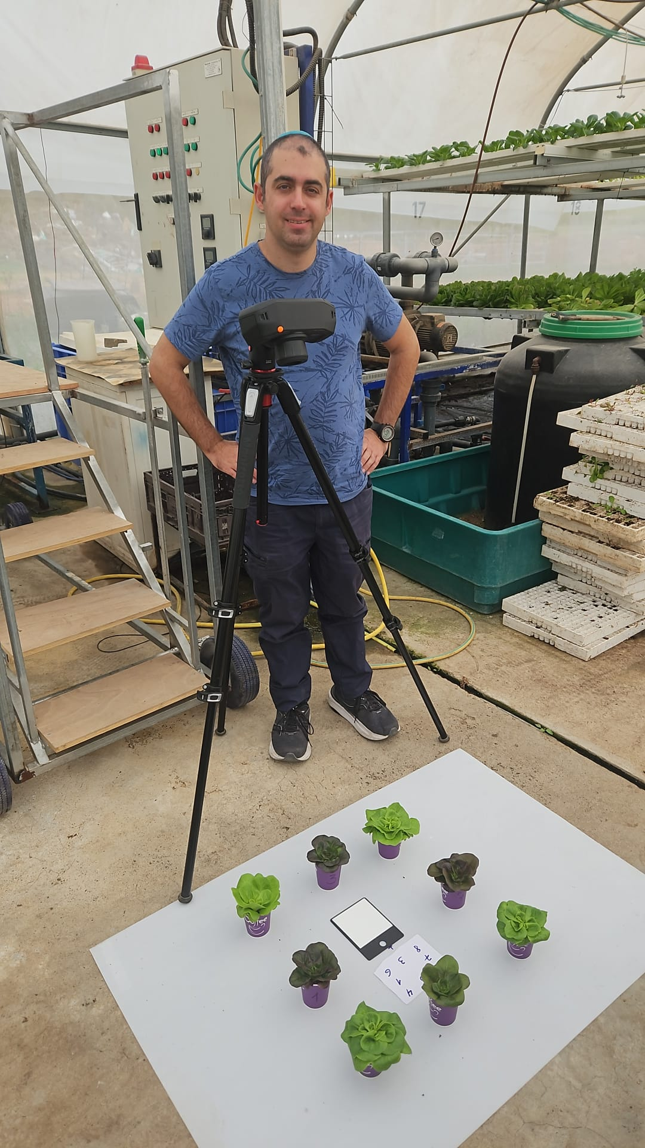
 | 8 plants fron each treatment
 | 5 repetition with random plant location

1 | 1 | 2 | 3 | 4
 | 5 | 6 | 7 | 8

2 | 6 | 1 | 8 | 3
 | 2 | 7 | 5 | 4

4 | 2 | 5 | 4 | 7
 | 1 | 8 | 3 | 6

4 | 3 | 8 | 1 | 6
 | 7 | 4 | 2 | 5

5 | 7 | 3 | 6 | 1
 | 4 | 5 | 2 | 8

